设计图例
← 查看设计说明 |  | 查看样式变量 →
 | 基础用法
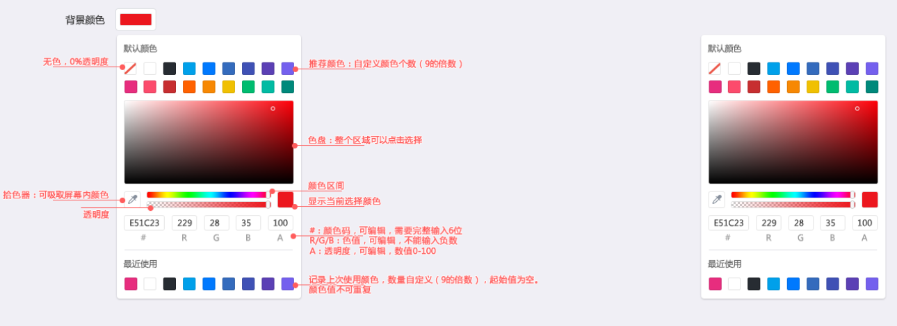

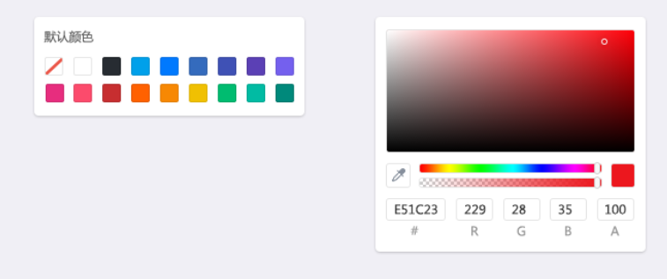
 | 颜色预设

 | 尺寸

